상품제안서
스카이 맥세이프 호환 자석 메탈 링 5p | 상품코드: S43886

 |  |  |  |  |  |  | 02-713-8555 | www.synergygift.co.kr
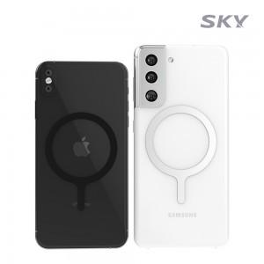 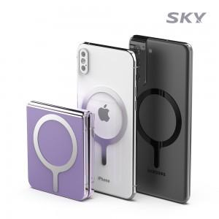 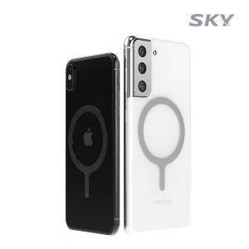

【상세/제작정보】 | - 맥세이프 호환<br>- 슬림한 디자인<br>- 가벼운 무게<br>- 더 넉넉한 수량으로 더 많은 활용 범위

【인쇄/포장옵션】 | / OPP(비닐)

【공급단가】 | 수량 | 50~ | 100~ | 500~ | 1,000~ | 3,000~
*VAT별도 | 블랙 | 3,680원 | 3,550원 | 3,300원 | 3,220원 | 3,170원
 | 실버 | 3,680원 | 3,550원 | 3,300원 | 3,220원 | 3,170원

【상품 URL】 | https://www.synergygift.co.kr:443/src/goods_detail.php?gdno=43886

